参加申込書
参 加 企 業 募 集

《 富山県ものづくり商談会 in 大阪 》

この商談会は、受注企業と発注企業の商談、相互の交流、情報交換等により
取引のあっせんを促進することを目的に開催するものです。
この機会に是非ご参加下さいますようご案内申し上げます。

１． |  | 日時 |  |  |  |  | ‥‥ | 令和６年５月１６日（木）
 |  |  |  |  |  |  |  | [商談会] |  |  | １３時～１７時まで
 |  |  |  |  |  |  |  |  |  |  | 一部、午前１０時から開催
 |  |  |  |  |  |  |  | [交流会] |  |  | 商談会終了後 １７時からを予定

２． |  | 場所 |  |  |  |  | ‥‥ | 「大阪ガーデンパレス」 ２階 桐の間
 |  |  |  |  |  |  |  | 大阪市淀川区西宮原１－３－３５ |  |  |  |  |  |  |  |  | TEL 06-6396-6211

３． |  | 参加費 |  |  |  |  | ‥‥ | １企業あたり 10,000円

４． |  | 募集締切 |  |  |  |  | ‥‥ | 令和６年４月２２日(月)
 |  |  |  |  |  |  |  | ※ | 裏面申込書をご記入の上、メール又はＦＡＸにてお申込ください。

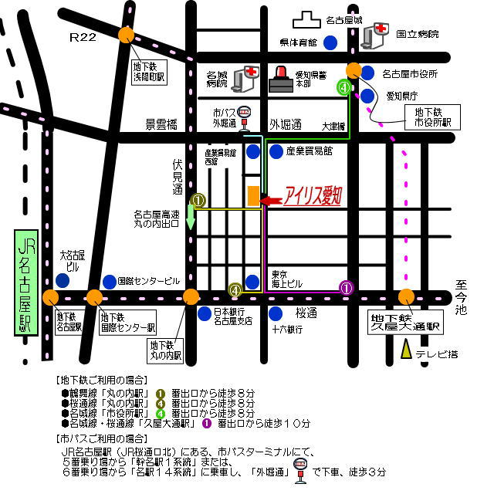

 | お問合せ・申込先 |  |  |  |  |  |  |  |  | 公益財団法人富山県新世紀産業機構 新事業・販路開拓支援課
 |  |  |  |  |  |  |  |  |  | ＴＥＬ ０７６－４４４－５６０３ ＦＡＸ ０７６－４４４－５６４４

【送付先】 |  |  |  | E-mail: |  |  | mashita@tonio.or.jp |  |  |  |  |  | 又は |  | fax : 076-444-5644
富山県ものづくり商談会in大阪 参加申込書
 | 企業名
 | 所在地 |  |  |  | (〒 － )

 | 資本金 |  |  |  | 万円 |  |  |  |  |  |  | 従業員数 |  |  |  | 人
 | ＴＥＬ |  |  |  |  |  |  |  |  |  |  |  | ＦＡＸ
 | 担当者 |  |  |  |  |  |  |  |  |  |  | E-mail (必須)
(部署・氏名) |  |  |  |  |  |  |  |  |  |  |  |  |  |  | 上記のアドレスに今後の連絡をいたします。

事 業 内 容
(製造品目･加工内容等)

商 談 会 参 加 者 |  |  |  |  |  |  | 部 署・役 職 |  |  |  |  |  |  | 氏 名

商談希望企業(応募多数や体調不良による欠席等でご希望に添えない場合がありますので、予めご了承ください)
 | 第１希望 |  |  |  |  |  |  | 第２希望 |  |  |  |  | 第３希望 |  |  |  |  | 第４希望 |  | ※№を入力されますと発注企業名が自動的に表示されます ［例］ISSリアライズ㈱ | 第１希望
 | № |  |  |  |  |  |  | № |  |  |  |  | № |  |  |  |  | № | ← |  | № | 1
 |  |  |  |  |  |  |  |  |  |  |  |  |  |  |  |  |  |  |  |  | アイベステクノ株式会社
 | 第５希望 |  |  |  |  |  |  | 第６希望 |  |  |  |  | 第７希望 |  |  |  |  | 第８希望
 | № |  |  |  |  |  |  | № |  |  |  |  | № |  |  |  |  | №

お問合せ・申込先

 |  |  | 公益財団法人富山県新世紀産業機構 新事業・販路開拓支援課 担当 真下
 |  |  |  |  |  | ＴＥＬ ０７６－４４４－５６０３ |  |  |  |  |  | E-mail mashita@tonio.or.jp
 |  |  |  |  |  |  |  |  |  |  |  | ＦＡＸ ０７６－４４４－５６４４
 |  |  | 募集締切 ： 令和6年4月22日(月)※必着

